Итоговый команды
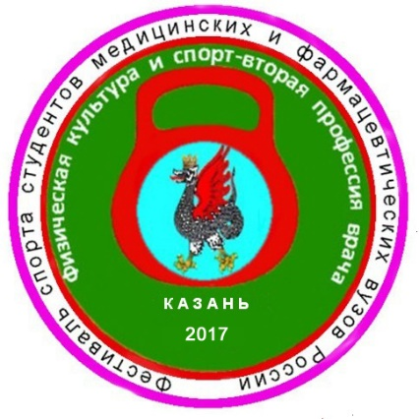
 |  |  |  | Фестиваль спорта студентов медицинских и фармацевтических вузов России
 |  |  |  | «Физическая культура и спорт – вторая профессия врача»
 |  |  |  | 2016-2017г.г.

 |  |  |  | ИТОГОВЫЙ ПРОТОКОЛ
 |  |  |  | КОМАНДНЫХ СОРЕВНОВАНИЙ
 |  |  |  | (мужчины)

 | 25 апреля 2017 г. | Центр гребных видов спорта |  |  |  | г.Казань

Место | Команда | Весовая категория и очки |  |  |  | Сумма очков
 |  | 68кг | 78кг | 95кг | св. 95кг
I | Алтайский ГМУ | 3 | 1 | 2 | 2 | 8
II | Омский ГМУ | 8 | 3 | 1 | 1 | 13
III | Казанский ГМУ | 2 | 7 | 6 | 4 | 19
4 | Воронежский ГМУ | 1 | 8 | 4 | 8 | 21
5 | Оренбургский ГМУ | 10 | 6 | 3 | 3 | 22
6 | Амурская ГМА | 6 | 5 | 5 | 7 | 23
7 | Ижевская ГМА | 5 | 2 | 8 | 9 | 24
8 | Волгоградский ГМУ | 4 | 10 | 10 | 5 | 29
9 | Курский ГМУ | 9 | 4 | 7 | 10 | 30
10 | Тюменский ГМУ | 7 | 9 | 9 | 6 | 31

 |  | Главный судья _____________ Р.А. Хайруллин – г.Казань - МК

 |  | Главный секретарь___________А.П.Горшенин - г.Казань - МК

Титульный лист
 |  | Фестиваль спорта студентов медицинских и фармацевтических вузов России
 |  | «Физическая культура и спорт – вторая профессия врача»
 |  | 2016-2017г.г.

 |  | ИТОГОВЫЕ ПРОТОКОЛЫ СОРЕВНОВАНИЙ
 |  | по гиревому спорту
 |  | (толчок 2-х гирь – длинный цикл)



25 апреля 2017 г. | Центр гребных видов спорта |  | г. Казань

